Лист1
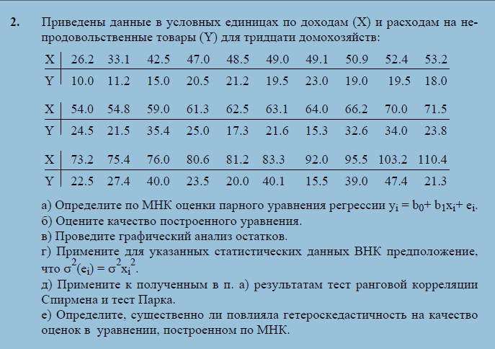
26.2 | 10.0
33.1 | 11.2
42.5 | 15.0
47.0 | 20.5
48.5 | 21.2
49.0 | 19.5
49.1 | 23.0
50.9 | 19.0
52.4 | 19.5
53.2 | 18.0
54.0 | 24.5
54.8 | 21.5
59.0 | 35.4
61.3 | 25.0
62.5 | 17.3
63.1 | 21.6
64.0 | 15.3
66.2 | 32.6
70.0 | 34.0
71.5 | 23.8
73.2 | 22.5
75.4 | 27.4
76.0 | 40.0
80.6 | 23.5
81.2 | 20.0
83.3 | 40.1
92.0 | 15.5
95.5 | 39.0
103.2 | 47.4
110.4 | 21.3

